SLA기준표(글로벌양식)
글로벌 SLA 기준표
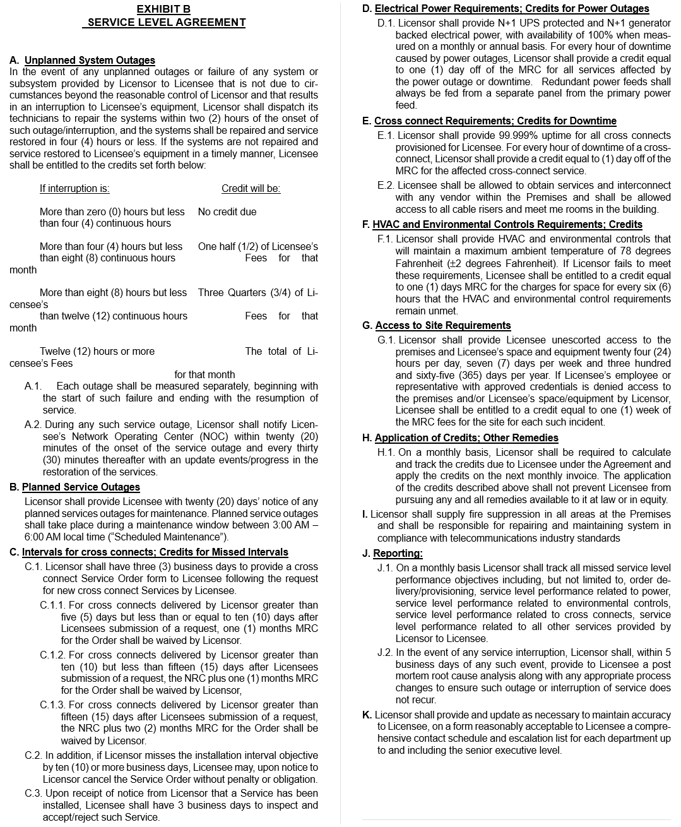

Power | (기준: 월요금)
서비스중단시간 | 보상(월간 서비스 요금 할인)
0시간초과~4시간 | 없음
4시간초과~8시간 | 월간 요금의 1/2
8시간초과~12시간 | 월간 요금의 3/4
12시간초과 | 월간 요금 전체

N+1 UPS보호 및 N+1발전기(가용성 100%) | (기준: 월간 또는 연간 기준)
정전으로 인한 Downtime 발생시 | MRC요금의 1일치 크레딧 제공

CrossConnect | (기준: NRC 및 MRC)
고객요청일 기준 | 보상(서비스 요금 면제)
XC: 5일이상~10일이하 | 1개월 MRC요금포기
XC: 10일이상~15일미만 | NRC 및 1개월 MRC요금포기
XC: 15일초과 | NRC 및 2개월 MRC요금포기
XC설치목표일에서 10일초과 | 고객 위약금 없이 취소가능
XC Downtime발생시 | MRC의 1일치 크레딧 제공

HVAC | (기준: NRC 및 MRC)
외부온도 화씨 78도(+_2도)를 충족하지 못할경우 | 6시간 마다MRC의 1일치 크레딧 제공

Acess to Site Requirements(하루24시간, 연간365일 무단액세스제공) | (기준: MRC)
센터 내 승인된 직원 또는 라이선스 계약자 출입거부 발생시 | MRC의 1주일치 크레딧 제공

H. 학점적용, 기타 구제방법 H.1. 라이센스 계약에 따라 라이센스 계약자가 지불해야 하는 크레딧을 월별로 계산 및 추적하고 다음 월간 청구서에 크레딧을 적용해야 합니다. 위에서 설명한 크레딧의 적용으로 인해 라이센스 계약자가 법적 또는 형평적으로 사용할 수 있는 모든 치료법을 추구하는 것이 방해되지 않아야 합니다. I. 허가자는 구내의 모든 지역에 화재 진압을 공급하고, 전기 통신 산업 표준에 따라 시스템을 수리 및 유지 관리할 책임이 있습니다.

J. 보고: J.1. 라이센서는 주문 전달/제공, 전력과 관련된 서비스 수준 성능, 환경 제어와 관련된 서비스 수준 성능, 교차 연결과 관련된 서비스 수준 성능, 라이센서가 라이센서에게 제공하는 다른 모든 서비스와 관련된 서비스 수준 성능을 포함하지만 이에 국한되지 않는 모든 누락된 서비스 수준 성능 목표를 추적해야 합니다. J.2. 서비스 중단이 발생할 경우, 허가자는 그러한 사건으로부터 5영업일 이내에 그러한 중단이나 서비스 중단이 재발하지 않도록 적절한 프로세스 변경과 함께 사후 근본 원인 분석을 실시해야 합니다.

K. 면허인은 면허인에게 합리적으로 수용할 수 있는 양식으로 고위 임원급까지의 각 부서에 대한 포괄적인 연락 일정과 에스컬레이션 목록을 제공하고 정확성을 유지하기 위해 필요에 따라 업데이트해야 합니다.

